Sheet1 (2)
 | ★ 작성요령 (필독!!!!)
 | 1. 동호인 명부 (모든팀 해당)
 | 작성시 지역 구분이 용이 하도록 팀원 주소가 서구(김포) -> 인천 -> 일반 순으로 작성해 주시고
 | 할인 해당 지역 6명에 해당되는 회원은 3항과 같이 신분증 사본 또는 등본을 제출 해줘야 합니다.
 | 신분증 제출하는 6명의 주소는 반드시 명부의 주소와 신분증의 주소가 일치해야 합니다.

 | 2. 신분증 사본 6명 이상 (서구(김포), 인천 연고팀만 해당)
 | 서구연고팀(서구/김포 지역 6명이상 팀), 인천연고팀(인천 지역 6명 이상 팀)중 이에 해당하는 6명의 신분증 사본만
필요 합니다. | 필요 합니다.
 | 주민번호 뒷자리는 가리셔도 됩니다만 주소와 이름등이 확인이 가능한 사이즈로 촬영 바랍니다.
 | ※ 직장이 서구, 인천인 경우에도 연고 인원으로 산정이 가능하며 이런경우는 재직증명서가 첨부되면 됩니다.
 | (발급일 3개월 미만)

 | ㅇ 제출 일정 : ~01/12(금) 까지 (필히 준수!!!)
 | ㅇ 제출처 : kisskang1107@naver.com
 | ㅇ 문의 : 010-6229-5851 윤흥호

 | 아래의 양식에 작성후 <<파일명을 팀명으로>> 저장후 보내주시면 됩니다.
 |  | 왼쪽의 적색의 작은 삼각형 메모를 참조하시면 되며 노란색 부분이 모두 작성되는 부분 입니다.
 | 출력을 해야해서 그것에 맞춰 놨으니 <양식은 절대 건드리지 말고> 노란색 부분에 예시로 입력된 내용 지우고 입력만 하시면 됩니다!!!! 제발요~

 |  |  |  |  |  | 야구팀 사용자 명단

 | 대 표 자 | 성명 : | 홍길동 | 생년월일: | 170505 | 연락처 : | 010-1234-5644 |  | 팀원수 |  |  |  | 명

 |  | 주소 : | 인천 서구 심곡동 254-10 |  |  |  | 해당 | 지역주민 |  | ㅇ | 서구/김포
 |  |  |  |  |  |  | 지역 | 인천 |  |  | 일반
 | 순서 | 성 명 | 생년월일 | 연락처 | 주 소 (주민등록상) |  |  |  |  |  |  | 개인정보
 |  |  |  |  |  |  |  |  |  |  |  | 동의 | 거부
 | 1 | 홍길동 | 170505 | 010-4488-5644 | 서구 심곡동 254-10 |  |  |  |  |  |  | ㅇ
 | 2
 | 3
 | 4
 | 5
 | 6
 | 7
 | 8
 | 9
 | 10
 | 11
 | 12
 | 13
 | 14
 | 15
 | 16
 | 17
 | 18
 | 19
 | 20

 | 순서 | 성 명 | 생년월일 | 연락처 | 주 소 (주민등록상) |  |  |  |  |  |  | 개인정보
 |  |  |  |  |  |  |  |  |  |  |  | 동의 | 거부
 | 21
 | 22
 | 23
 | 24
 | 25
 | 26
 | 27
 | 28
 | 29
 | 30

 | < 개인정보의 수집ㆍ이용에 관한 동의 안내>
 |  | 동의를 거부 할 수 있으며, 동의를 거부할 경우 야구장 사용이 불가 합니다.
 | ▣ 개인정보의 수집ㆍ이용
 |  | 본인은 귀 기관이 상기팀 팀원의 개인정보를 개인정보법 제 15조에 따라 팀등록 및 시설물을
 |  | 이용하는 동안 다음과 같이 이용하는데 동의 합니다.

 |  | 동의 | ■ | 거부 □ |  |  | 2020. 12 . 22 .

 |  |  |  |  |  | 대 표 자 (신청인) : |  | 홍길동 |  | (서명)

 | 드림파크문화재단이사장 귀하

 |  |  |  |  |  |  |  |  |  |  |  |  |  | 구분 | 제공받는 기관 | 개인정보수집 이용목적 | 개인정보 수집항목 | 개인정보의 보유 및 이용기간
 |  |  |  |  |  |  |  |  |  |  |  |  |  | 이용자관리 | 드림파크문화재단 | 팀등록 관리 | 성명, 생년월일, 연락처, 주소 | 5년

 | 신분 증명서 첨부
 | 주 민 등 록 증 사 본 - 고 화 질 - 글 씨 확 인 가 능 해 야 함 | 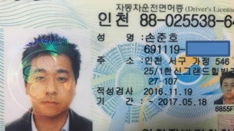 앞면 |  |  |  |  | 뒷면

 |  | 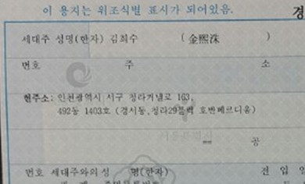

 |  | 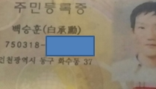 |  |  |  |  | 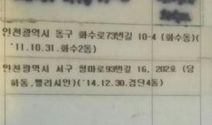

 | 주 민 등 록 증 사 본 - 고 화 질 - 글 씨 확 인 가 능 해 야 함 | 앞면 |  |  |  |  | 뒷면

